FICHAS TECNICAS
CHULETON DE CERDON | CANT. | GRAMAJE O UNIDAD | INGREDIENTES | PREPARACIÓN
TIEMPO DE PREPARACION |  | gr
12 minutos |  | gr
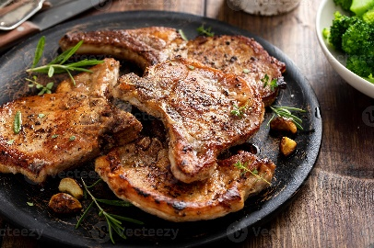
 |  | gr

 |  | PRECIO VENTA | % Ingredientes
 |  | $ 29,900 | 35%

tener en cuenta

MILANESA DE CERDO | CANT. | GRAMAJE O UNIDAD | INGREDIENTES | PREPARACIÓN
TIEMPO DE PREPARACION | 180 | gr | milanesa de cerdo
15 minutos | 200 | gr | arroz blanco
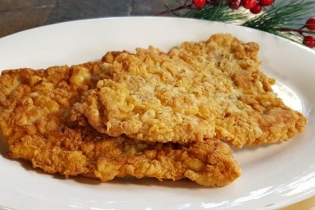
 | 86 | gr | ensalda fresca
 | 15 | gr | chuney de piña
 |  | PRECIO VENTA | % Ingredientes
 |  | $ 29,900 | 37%

tener en cuenta

CORDON BLUE | CANT. | GRAMAJE O UNIDAD | INGREDIENTES | PREPARACIÓN
TIEMPO DE PREPARACION | 180 | gr | cordon blue
15 minutos | 80 | gr | salsa de mornay
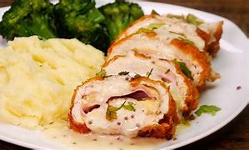
 | 200 | gr | acompañamiento 1 (pure de papa)
 | 100 | gr | acompañamiento 2 ( pasta )
 |  | PRECIO VENTA | % Ingredientes
 |  | $ 40,900 | 36%

tener en cuenta

LOMITOS EN SALSA MIGNON | CANT. | GRAMAJE O UNIDAD | INGREDIENTES | PREPARACIÓN
TIEMPO DE PREPARACION | 180 | gr | lomitos de res
15 minutos | 80 | gr | salsa mignon
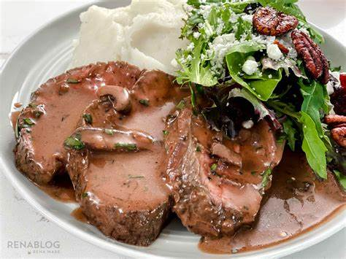
 | 200 | gr | cremoso de papa

 |  | PRECIO VENTA | % Ingredientes
 |  | $ 36,900 | 42%

tener en cuenta

PIERNA PERNIL ASADO | CANT. | GRAMAJE O UNIDAD | INGREDIENTES | PREPARACIÓN
TIEMPO DE PREPARACION | 180 | gr | pierna pernil
15 minutos | 86 | gr | ensalada
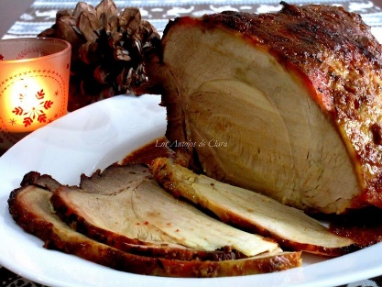
 | 200 | gr | papas al horno
 | 15 gr | gr | chuney piña
 |  | PRECIO VENTA | % Ingredientes
 |  | $ 32,900 | 38%

tener en cuenta

FETTUCINNI CON MILANESA DE POLLO | CANT. | GRAMAJE O UNIDAD | INGREDIENTES | PREPARACIÓN
TIEMPO DE PREPARACION | 100 | gr | fettucinni
15 minutos | 30 | gr | parmesano
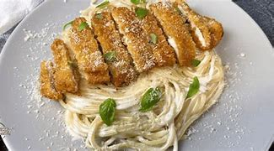
 | 80 | ml | salsa
 | 180 | gr | milanesa de pollo
 |  | PRECIO VENTA | % Ingredientes
 |  | $ 33,900 | 42%

tener en cuenta

